Cavity1
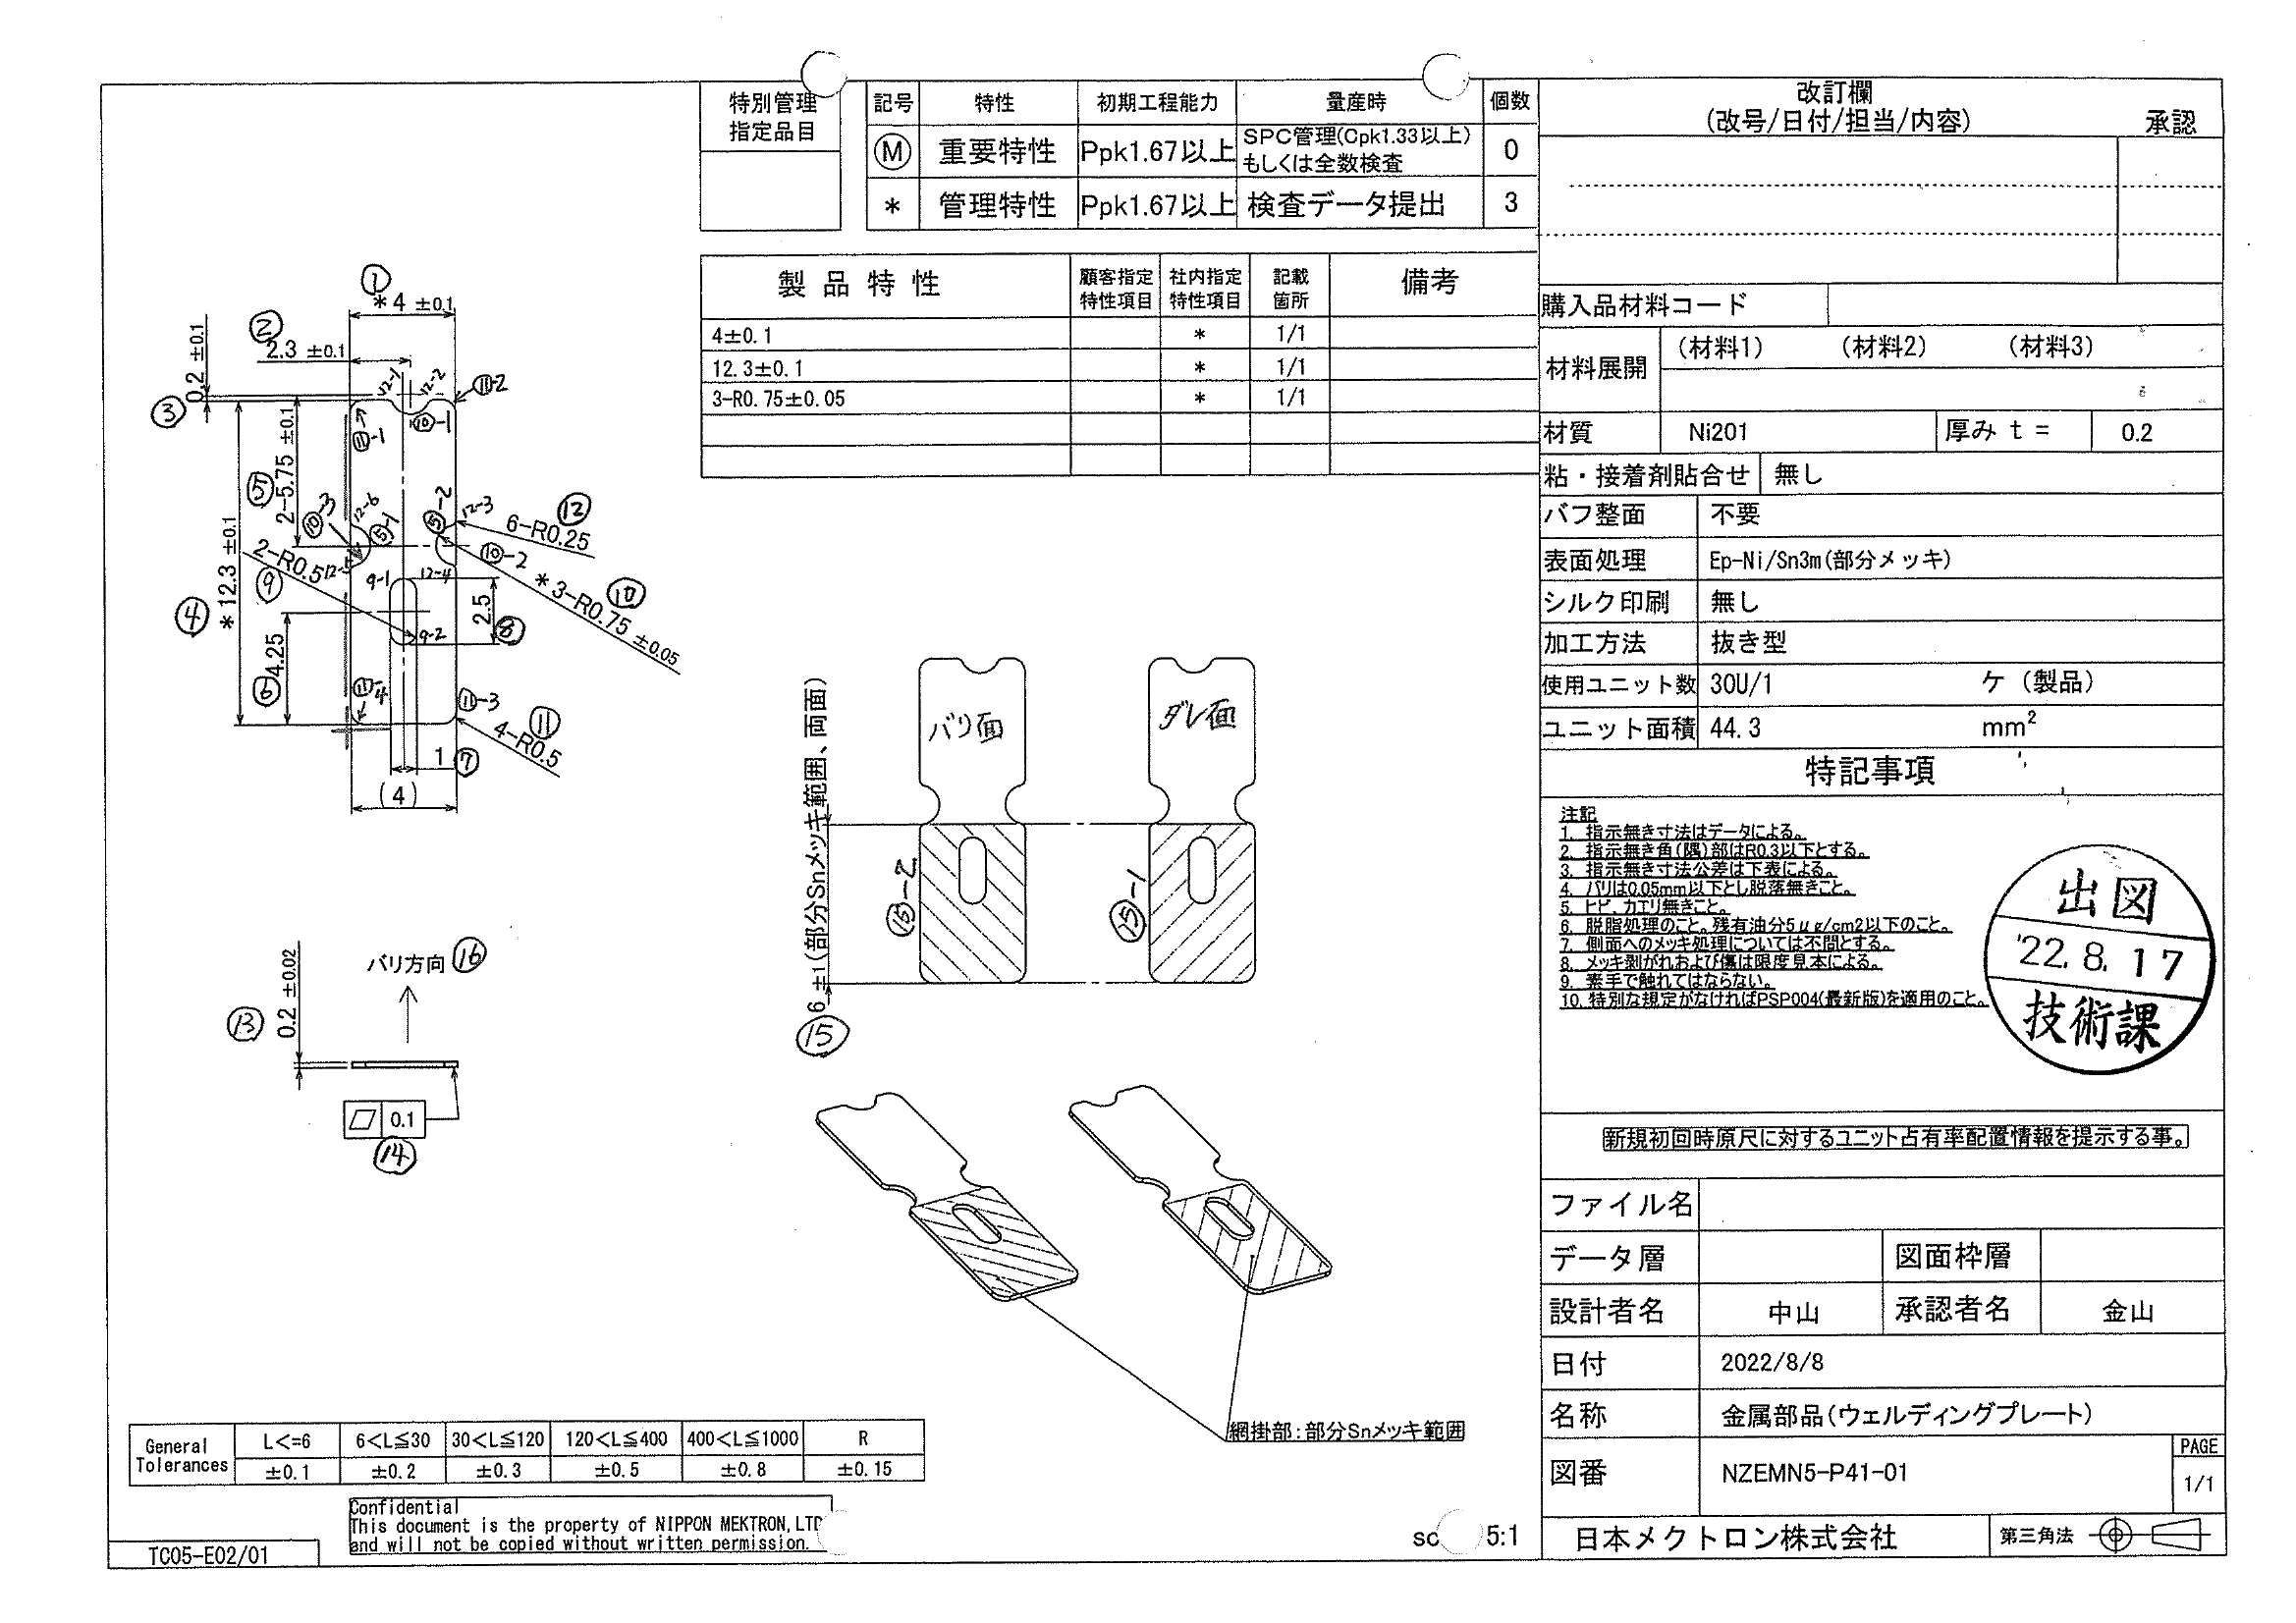
 |  |  |  |  |  |  |  |  |  |  |  | 工程能力調査表 |  |  |  |  |  |  |  |  |  |  |  |  |  |  |  |  |  |  |  |  |  |  | 1 |  | 項中 |  | 2 | 項

図番 | NZEMN5-P41-01 |  |  |  |  |  |  |  |  | 品名 |  | 補強板 |  |  |  |  |  |  |  | 工程能力調査 |  |  |  | 測定日 |  | 2022-08-24 |  |  |  | 備考

項 目 | 1 |  |  |  | 4 |  |  |  | 10-1 |  |  |  |  | 10-2 |  |  |  | 10-3
規 格 |  | 4.000 |  | 0.100 |  | 12.300 |  | 0.100 |  |  | 0.750 |  | 0.050 |  | 0.750 |  | 0.050 |  | 0.750 |  | 0.050 |  | 0.000 |  | 0.000 |  | 0.000 |  | 0.000 |  | 0.000 |  | 0.000 |  | 0.000 |  |  | 0.000
 |  |  |  | -0.100 |  |  |  | -0.100 |  |  |  |  | -0.050 |  |  |  | -0.050 |  |  |  | -0.050 |  |  |  | 0.000 |  |  |  | 0.000 |  |  |  | 0.000 |  |  |  |  | 0.000 |  |  | 4.00 | 12.30 | 0.75 | 0.75 | 0.75
測定機器 | IM |  |  |  | IM |  |  |  | IM |  |  |  |  | IM |  |  |  | IM |  |  |  | IM |  |  |  | IM |  |  |  | IM |  |  |  | IM |  |  |  |  |  |  | 0.100 | 0.100 | 0.050 | 0.050 | 0.050
両側／片側 | 両側 |  |  |  | 両側 |  |  |  | 両側 |  |  |  |  | 両側 |  |  |  | 両側 |  |  |  | 両側 |  |  |  | 両側 |  |  |  | 両側 |  |  |  | 両側 |  |  |  |  |  |  | (0.100) | (0.100) | (0.050) | (0.050) | (0.050)
1 |  |  | 4.0064 |  |  |  | 12.3032 |  |  |  |  | 0.7436 |  |  |  | 0.7462 |  |  |  | 0.7446 |  |  |  | 0.0000 |  |  |  | 0.0000 |  |  |  | 0.0000 |  |  |  |  | 0.0000 |  |  |  | 4.006 | 12.303 | 0.744 | 0.746 | 0.745
2 |  |  | 4.0080 |  |  |  | 12.3046 |  |  |  |  | 0.7429 |  |  |  | 0.7483 |  |  |  | 0.7476 |  |  |  | 0.0000 |  |  |  | 0.0000 |  |  |  | 0.0000 |  |  |  |  | 0.0000 |  |  |  | 4.008 | 12.305 | 0.743 | 0.748 | 0.748
3 |  |  | 4.0083 |  |  |  | 12.3047 |  |  |  |  | 0.7390 |  |  |  | 0.7507 |  |  |  | 0.7424 |  |  |  | 0.0000 |  |  |  | 0.0000 |  |  |  | 0.0000 |  |  |  |  | 0.0000 |  |  |  | 4.008 | 12.305 | 0.739 | 0.751 | 0.742
4 |  |  | 4.0070 |  |  |  | 12.3042 |  |  |  |  | 0.7431 |  |  |  | 0.7485 |  |  |  | 0.7488 |  |  |  | 0.0000 |  |  |  | 0.0000 |  |  |  | 0.0000 |  |  |  |  | 0.0000 |  |  |  | 4.007 | 12.304 | 0.743 | 0.749 | 0.749
5 |  |  | 4.0077 |  |  |  | 12.3051 |  |  |  |  | 0.7377 |  |  |  | 0.7379 |  |  |  | 0.7402 |  |  |  | 0.0000 |  |  |  | 0.0000 |  |  |  | 0.0000 |  |  |  |  | 0.0000 |  |  |  | 4.008 | 12.305 | 0.738 | 0.738 | 0.740
6 |  |  | 4.0075 |  |  |  | 12.3055 |  |  |  |  | 0.7419 |  |  |  | 0.7448 |  |  |  | 0.7420 |  |  |  | 0.0000 |  |  |  | 0.0000 |  |  |  | 0.0000 |  |  |  |  | 0.0000 |  |  |  | 4.008 | 12.306 | 0.742 | 0.745 | 0.742
7 |  |  | 4.0071 |  |  |  | 12.3054 |  |  |  |  | 0.7406 |  |  |  | 0.7487 |  |  |  | 0.7461 |  |  |  | 0.0000 |  |  |  | 0.0000 |  |  |  | 0.0000 |  |  |  |  | 0.0000 |  |  |  | 4.007 | 12.305 | 0.741 | 0.749 | 0.746
8 |  |  | 4.0086 |  |  |  | 12.3057 |  |  |  |  | 0.7404 |  |  |  | 0.7389 |  |  |  | 0.7296 |  |  |  | 0.0000 |  |  |  | 0.0000 |  |  |  | 0.0000 |  |  |  |  | 0.0000 |  |  |  | 4.009 | 12.306 | 0.740 | 0.739 | 0.730
9 |  |  | 4.0083 |  |  |  | 12.3050 |  |  |  |  | 0.7418 |  |  |  | 0.7460 |  |  |  | 0.7435 |  |  |  | 0.0000 |  |  |  | 0.0000 |  |  |  | 0.0000 |  |  |  |  | 0.0000 |  |  |  | 4.008 | 12.305 | 0.742 | 0.746 | 0.744
10 |  |  | 4.0092 |  |  |  | 12.3040 |  |  |  |  | 0.7372 |  |  |  | 0.7468 |  |  |  | 0.7480 |  |  |  | 0.0000 |  |  |  | 0.0000 |  |  |  | 0.0000 |  |  |  |  | 0.0000 |  |  |  | 4.009 | 12.304 | 0.737 | 0.747 | 0.748
11 |  |  | 4.0102 |  |  |  | 12.3035 |  |  |  |  | 0.7419 |  |  |  | 0.7472 |  |  |  | 0.7346 |  |  |  | 0.0000 |  |  |  | 0.0000 |  |  |  | 0.0000 |  |  |  |  | 0.0000 |  |  |  | 4.010 | 12.304 | 0.742 | 0.747 | 0.735
12 |  |  | 4.0087 |  |  |  | 12.3048 |  |  |  |  | 0.7417 |  |  |  | 0.7374 |  |  |  | 0.7277 |  |  |  | 0.0000 |  |  |  | 0.0000 |  |  |  | 0.0000 |  |  |  |  | 0.0000 |  |  |  | 4.009 | 12.305 | 0.742 | 0.737 | 0.728
13 |  |  | 4.0068 |  |  |  | 12.3038 |  |  |  |  | 0.7435 |  |  |  | 0.7467 |  |  |  | 0.7445 |  |  |  | 0.0000 |  |  |  | 0.0000 |  |  |  | 0.0000 |  |  |  |  | 0.0000 |  |  |  | 4.007 | 12.304 | 0.744 | 0.747 | 0.745
14 |  |  | 4.0073 |  |  |  | 12.3045 |  |  |  |  | 0.7464 |  |  |  | 0.7422 |  |  |  | 0.7442 |  |  |  | 0.0000 |  |  |  | 0.0000 |  |  |  | 0.0000 |  |  |  |  | 0.0000 |  |  |  | 4.007 | 12.305 | 0.746 | 0.742 | 0.744
15 |  |  | 4.0081 |  |  |  | 12.3057 |  |  |  |  | 0.7411 |  |  |  | 0.7491 |  |  |  | 0.7492 |  |  |  | 0.0000 |  |  |  | 0.0000 |  |  |  | 0.0000 |  |  |  |  | 0.0000 |  |  |  | 4.008 | 12.306 | 0.741 | 0.749 | 0.749
16 |  |  | 4.0115 |  |  |  | 12.3051 |  |  |  |  | 0.7406 |  |  |  | 0.7549 |  |  |  | 0.7415 |  |  |  | 0.0000 |  |  |  | 0.0000 |  |  |  | 0.0000 |  |  |  |  | 0.0000 |  |  |  | 4.012 | 12.305 | 0.741 | 0.755 | 0.742
17 |  |  | 4.0079 |  |  |  | 12.3048 |  |  |  |  | 0.7416 |  |  |  | 0.7469 |  |  |  | 0.7426 |  |  |  | 0.0000 |  |  |  | 0.0000 |  |  |  | 0.0000 |  |  |  |  | 0.0000 |  |  |  | 4.008 | 12.305 | 0.742 | 0.747 | 0.743
18 |  |  | 4.0080 |  |  |  | 12.3042 |  |  |  |  | 0.7406 |  |  |  | 0.7468 |  |  |  | 0.7466 |  |  |  | 0.0000 |  |  |  | 0.0000 |  |  |  | 0.0000 |  |  |  |  | 0.0000 |  |  |  | 4.008 | 12.304 | 0.741 | 0.747 | 0.747
19 |  |  | 4.0088 |  |  |  | 12.3047 |  |  |  |  | 0.7426 |  |  |  | 0.7467 |  |  |  | 0.7448 |  |  |  | 0.0000 |  |  |  | 0.0000 |  |  |  | 0.0000 |  |  |  |  | 0.0000 |  |  |  | 4.009 | 12.305 | 0.743 | 0.747 | 0.745
20 |  |  | 4.0117 |  |  |  | 12.3041 |  |  |  |  | 0.7440 |  |  |  | 0.7374 |  |  |  | 0.7468 |  |  |  | 0.0000 |  |  |  | 0.0000 |  |  |  | 0.0000 |  |  |  |  | 0.0000 |  |  |  | 4.012 | 12.304 | 0.744 | 0.737 | 0.747
21 |  |  | 4.0100 |  |  |  | 12.3072 |  |  |  |  | 0.7416 |  |  |  | 0.7468 |  |  |  | 0.7433 |  |  |  | 0.0000 |  |  |  | 0.0000 |  |  |  | 0.0000 |  |  |  |  | 0.0000 |  |  |  | 4.010 | 12.307 | 0.742 | 0.747 | 0.743
22 |  |  | 4.0073 |  |  |  | 12.3040 |  |  |  |  | 0.7411 |  |  |  | 0.7368 |  |  |  | 0.7448 |  |  |  | 0.0000 |  |  |  | 0.0000 |  |  |  | 0.0000 |  |  |  |  | 0.0000 |  |  |  | 4.007 | 12.304 | 0.741 | 0.737 | 0.745
23 |  |  | 4.0099 |  |  |  | 12.3053 |  |  |  |  | 0.7428 |  |  |  | 0.7432 |  |  |  | 0.7475 |  |  |  | 0.0000 |  |  |  | 0.0000 |  |  |  | 0.0000 |  |  |  |  | 0.0000 |  |  |  | 4.010 | 12.305 | 0.743 | 0.743 | 0.748
24 |  |  | 4.0067 |  |  |  | 12.3042 |  |  |  |  | 0.7423 |  |  |  | 0.7430 |  |  |  | 0.7471 |  |  |  | 0.0000 |  |  |  | 0.0000 |  |  |  | 0.0000 |  |  |  |  | 0.0000 |  |  |  | 4.007 | 12.304 | 0.742 | 0.743 | 0.747
25 |  |  | 4.0083 |  |  |  | 12.3035 |  |  |  |  | 0.7394 |  |  |  | 0.7490 |  |  |  | 0.7438 |  |  |  | 0.0000 |  |  |  | 0.0000 |  |  |  | 0.0000 |  |  |  |  | 0.0000 |  |  |  | 4.008 | 12.304 | 0.739 | 0.749 | 0.744
26 |  |  | 4.0087 |  |  |  | 12.3052 |  |  |  |  | 0.7430 |  |  |  | 0.7443 |  |  |  | 0.7474 |  |  |  | 0.0000 |  |  |  | 0.0000 |  |  |  | 0.0000 |  |  |  |  | 0.0000 |  |  |  | 4.009 | 12.305 | 0.743 | 0.744 | 0.747
27 |  |  | 4.0098 |  |  |  | 12.3045 |  |  |  |  | 0.7456 |  |  |  | 0.7459 |  |  |  | 0.7485 |  |  |  | 0.0000 |  |  |  | 0.0000 |  |  |  | 0.0000 |  |  |  |  | 0.0000 |  |  |  | 4.010 | 12.305 | 0.746 | 0.746 | 0.749
28 |  |  | 4.0084 |  |  |  | 12.3051 |  |  |  |  | 0.7427 |  |  |  | 0.7439 |  |  |  | 0.7454 |  |  |  | 0.0000 |  |  |  | 0.0000 |  |  |  | 0.0000 |  |  |  |  | 0.0000 |  |  |  | 4.008 | 12.305 | 0.743 | 0.744 | 0.745
29 |  |  | 4.0086 |  |  |  | 12.3042 |  |  |  |  | 0.7380 |  |  |  | 0.7437 |  |  |  | 0.7450 |  |  |  | 0.0000 |  |  |  | 0.0000 |  |  |  | 0.0000 |  |  |  |  | 0.0000 |  |  |  | 4.009 | 12.304 | 0.738 | 0.744 | 0.745
30 |  |  | 4.0087 |  |  |  | 12.3042 |  |  |  |  | 0.7411 |  |  |  | 0.7465 |  |  |  | 0.7471 |  |  |  | 0.0000 |  |  |  | 0.0000 |  |  |  | 0.0000 |  |  |  |  | 0.0000 |  |  |  | 4.009 | 12.304 | 0.741 | 0.747 | 0.747
ｘ | 4.0085 |  |  |  | 12.3047 |  |  |  | 0.742 |  |  |  |  | 0.745 |  |  |  | 0.744 |  |  |  | 0.000 |  |  |  | 0.000 |  |  |  | 0.000 |  |  |  | 0.000 |  |  |  |  |  |  | 4.0100 | 12.3072 | 0.7431 | 0.7455 | 0.743
MAX | 4.0117 |  |  |  | 12.3072 |  |  |  | 0.7464 |  |  |  |  | 0.7549 |  |  |  | 0.7492 |  |  |  | 0.0000 |  |  |  | 0.0000 |  |  |  | 0.0000 |  |  |  | 0.0000 |  |  |  |  |  |  | 4.0069 | 12.3113 | 0.7423 | 0.7463 | 0.7456
MIN | 4.0064 |  |  |  | 12.3032 |  |  |  | 0.7372 |  |  |  |  | 0.7368 |  |  |  | 0.7277 |  |  |  | 0.0000 |  |  |  | 0.0000 |  |  |  | 0.0000 |  |  |  | 0.0000
R | 0.0053 |  |  |  | 0.0040 |  |  |  | 0.0092 |  |  |  |  | 0.0181 |  |  |  | 0.0215 |  |  |  | 0.0000 |  |  |  | 0.0000 |  |  |  | 0.0000 |  |  |  | 0.0000
σ | 0.00130 |  |  |  | 0.00081 |  |  |  | 0.00209 |  |  |  |  | 0.00422 |  |  |  | 0.00511 |  |  |  | 0.00000 |  |  |  | 0.00000 |  |  |  | 0.00000 |  |  |  | 0.00000
Cp | 25.619 |  |  |  | 41.002 |  |  |  | 7.968 |  |  |  |  | 3.945 |  |  |  | 3.262 |  |  |  | #DIV/0! |  |  |  | #DIV/0! |  |  |  | #DIV/0! |  |  |  | #DIV/0!
Cpk | 23.454 |  |  |  | 39.089 |  |  |  | 6.639 |  |  |  |  | 3.564 |  |  |  | 2.861 |  |  |  | #DIV/0! |  |  |  | #DIV/0! |  |  |  | #DIV/0! |  |  |  | #DIV/0!
判定 | 工程能力は満足している |  |  |  | 工程能力は満足している |  |  |  | 工程能力は満足している |  |  |  |  | 工程能力は満足している |  |  |  | 工程能力は満足している |  |  |  | #DIV/0! |  |  |  | #DIV/0! |  |  |  | #DIV/0! |  |  |  | #DIV/0!

片公差工程能力計算式
Cpk＝(USL-μ)/(3×σ)
USL：規格0.05
μ ：平均値
σ ：標準偏差
量産時 | IM |  |  |  | IM |  |  |  | IM |  |  |  |  | IM |  |  |  | IM |  |  |  | IM |  |  |  | IM |  |  |  | IM |  |  |  | IM
 | 5pcs/Lot (Xbar) |  |  |  | 5pcs/Lot (Xbar) |  |  |  | 5pcs/Lot (Xbar) |  |  |  |  | 5pcs/Lot (Xbar) |  |  |  | 5pcs/Lot (Xbar) |  |  |  | 5pcs/Lot (Xbar) |  |  |  | 5pcs/Lot (Xbar) |  |  |  | 5pcs/Lot (Xbar) |  |  |  | 5pcs/Lot (Xbar)

 |  |  |  |  |  |  |  |  |  |  |  |  |  |  |  |  |  |  |  |  |  |  |  |  |  |  |  |  |  |  |  |  |  |  |  | 承認 |  |  | 作成
 |  |  |  |  |  |  |  |  |  |  |  |  |  |  |  |  |  |  |  |  |  |  |  |  |  |  |  |  |  |  |  |  |  |  |  | 鈴木 |  |  | アイン

